상품제안서
마호가니 원목 플레이팅 도마 핸들형(중) | 상품코드: F23952

 |  |  |  |  |  |  | 02-412-0044 | www.easy1.co.kr
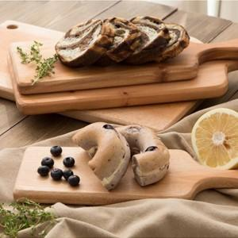

【상세/제작정보】

【인쇄/포장옵션】 | 스티커 / 포장지포장

【공급단가】 | 수량 | 100~ | 300~ | 500~ | 1,000~ | 3,000~
*VAT별도 | 단가 | 7,150원 | 7,040원 | 6,870원 | 6,600원 | 6,320원

【상품 URL】 | https://easy1.co.kr:443/src/goods_detail.php?gdno=23952

